CARATULA


Planificación de Inversión Pública
Matriz de Objetivos Medios y Fines del Proyecto - ITCP
INSTRUMENTOS
INFORME TECNICO DE CONDICIONES PREVIAS - ITCP

ANALISIS_MEDIOS
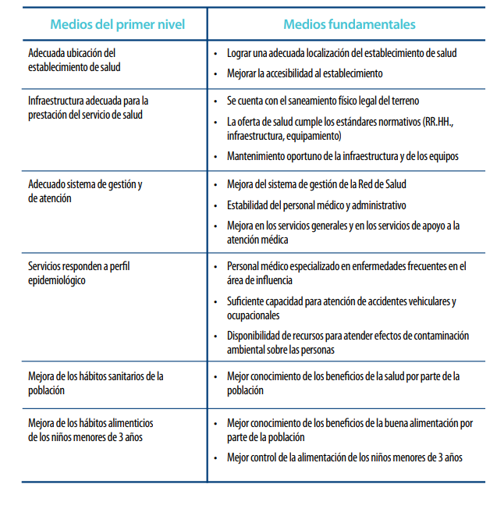

ANALISIS_FINES
